PLANS ISOLEMENT (Portrait)
 | PLANS D'ISOLEMENT | RÉFÉRENCE |  | PAGE
 |  | OXO-797-LRS4504 |  | 1
ATELIER |  | RÉVISION | DATE
OXOCHIME |  | 0 | 2026-06-11

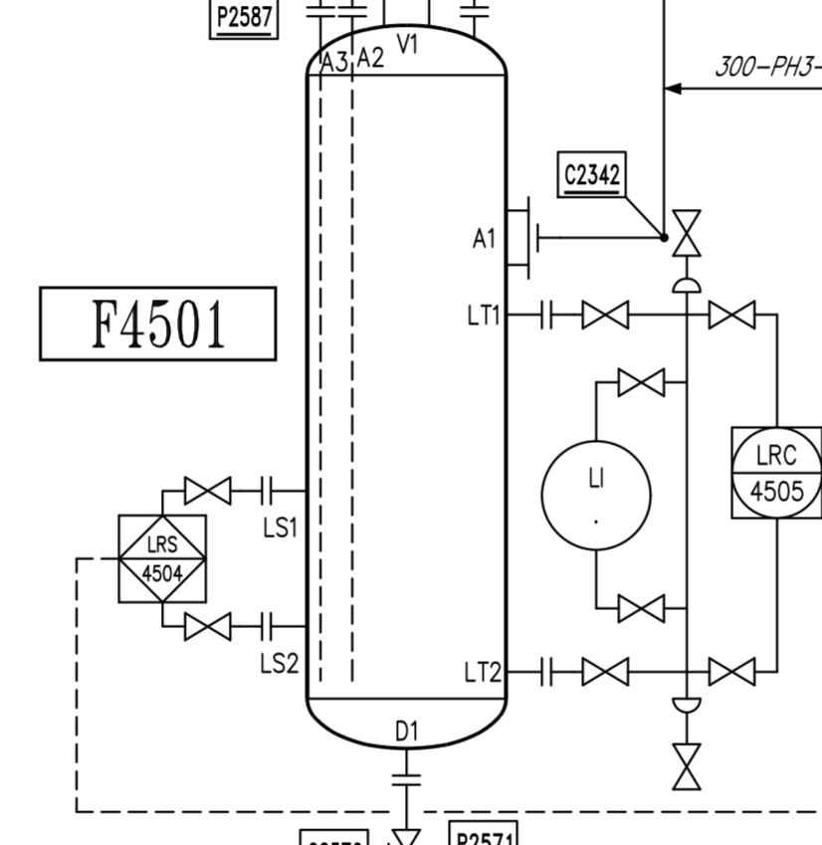

V1

Zéro énergie assuré par S/C

V2

